Venlo
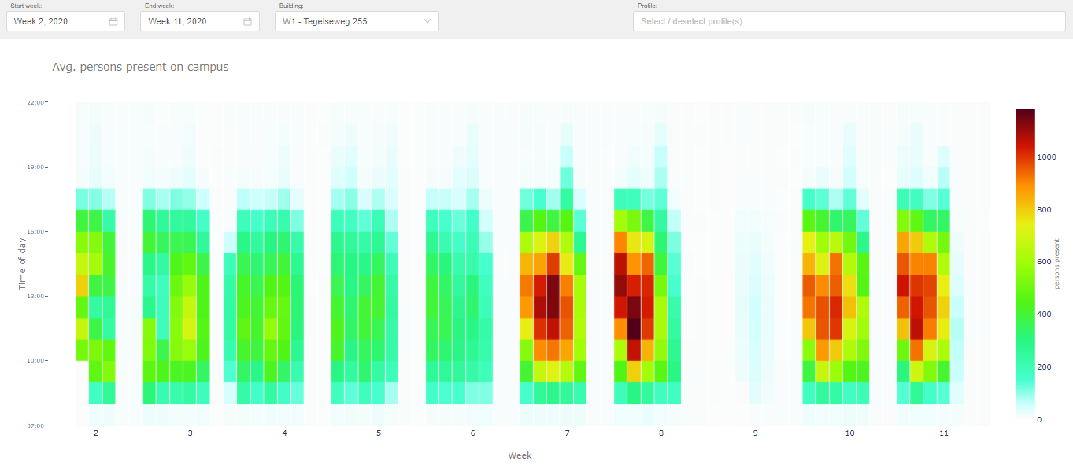
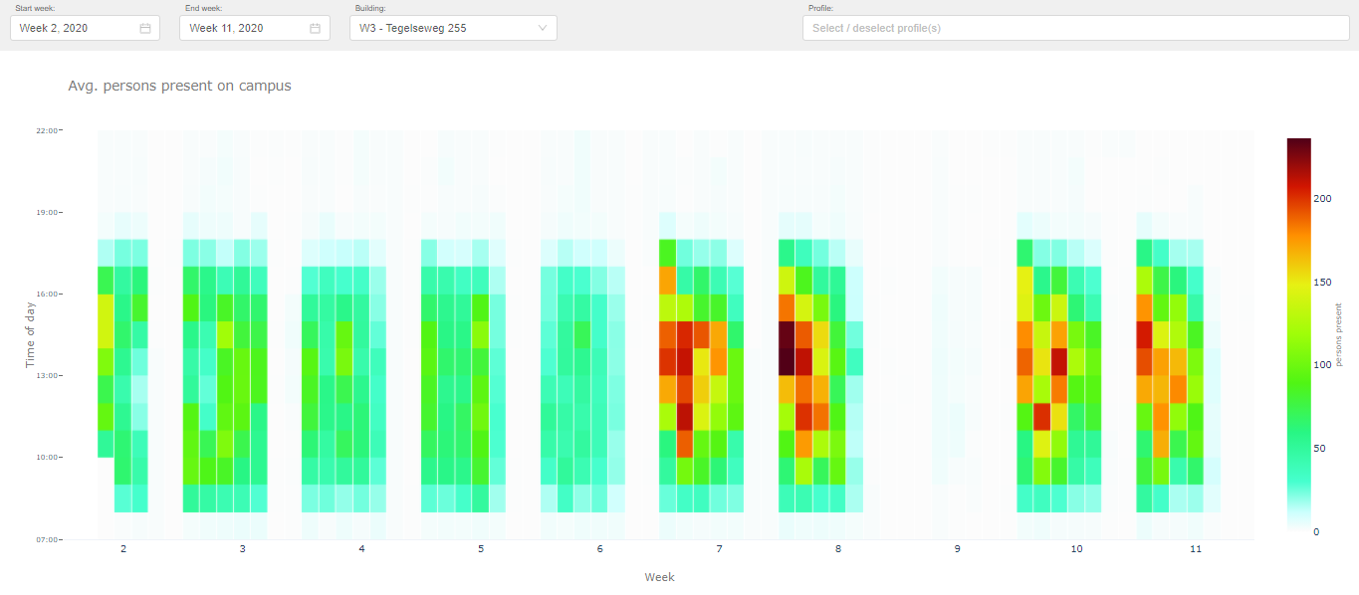
Gebouwen & Gebruikers
Gebouwcode(s) | Instituten/Diensten | Aantal ingeschreven studenten peildatum 01-10-2019 | Aantal medewerkers peildatum 01-01-2020
W1 | Fontys International Business School | 2480 | 190
 | Fontys Hogeschool Techniek en Logistiek | 1221 | 122
 | Fontys Hogeschool Kind & Educatie | 83 | 8
W3 | - | -

Historie aanwezige outlets

B2C
 |  |  |  |  | Kassapassanten 18/19
 |  |  |  | Periode | Restaurant W1
 |  |  |  | Sep | 10616
 |  |  |  | Okt | 12946
 |  |  |  | Nov | 8424
 |  |  |  | Dec | 5513
 |  |  |  | Jan | 9180
 |  |  |  | Feb | 7787
 |  |  |  | Mrt | 7495
 |  |  |  | Apr | 8413
 |  |  |  | Mei | 5908
 |  |  |  | Jun | 1251
 |  |  |  | Jul | 385
 |  |  |  | Aug | 0

Gemiddelde besteding 18/19
Restaurant W1 | € 2.92

Historie aanwezigen per gebouw (o.b.v. wifi-data)

In onderstaande tabel is weergegeven hoeveel personen er op uurbasis gemiddeld in het betreffende gebouw aanwezig waren. Deze aantallen zijn gebaseerd op anonieme wifi data die Fontys gebruikt en analyseerd om de bezetting van de gebouwen in kaart te brengen. In de legenda aan de rechter zijde zijn de kleuren in relatie tot de corresponderende aantallen voor betreffende gebouw toegevoegd. Deze aantallen dienen ter indicatie. Er kunnen geen rechten aan worden ontleend.

Sittard
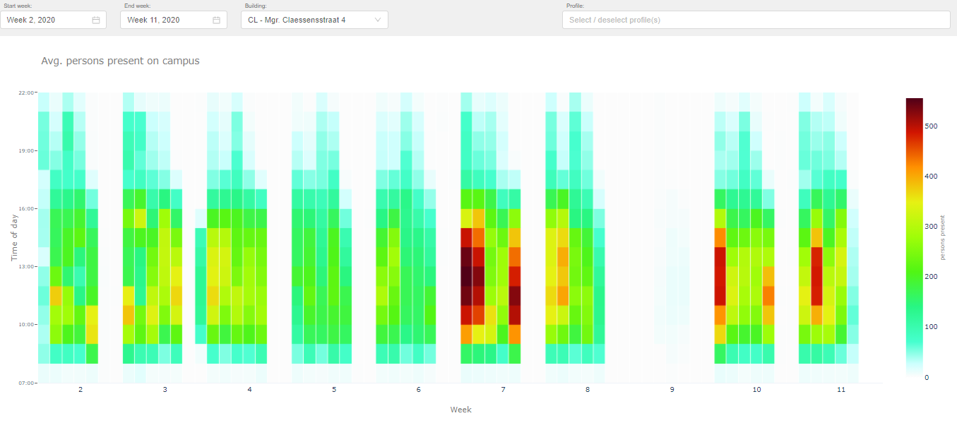
Gebouwen & Gebruikers
Gebouwcode(s) | Instituten/Diensten | Aantal ingeschreven studenten peildatum | Aantal medewerkers peildatum
CL | Fontys Hogeschool Pedagogiek | 526 |  |  | 39
 | Fontys Lerarenopleiding Sittard | 795 |  |  | 76
 | de Nieuwste Pabo | 240 |  |  | 39
 | OSO | 103 |  |  | 3

Historie aanwezige outlets

B2C
 |  |  |  |  | Kassapassanten 18/19
 |  |  |  | Periode | Restaurant CL
 |  |  |  | Sep | 2249
 |  |  |  | Okt | 2533
 |  |  |  | Nov | 1595
 |  |  |  | Dec | 1499
 |  |  |  | Jan | 2428
 |  |  |  | Feb | 1923
 |  |  |  | Mrt | 1097
 |  |  |  | Apr | 1664
 |  |  |  | Mei | 1435
 |  |  |  | Jun | 248
 |  |  |  | Jul | 87
 |  |  |  | Aug | 0

Gemiddelde besteding 18/19
Restaurant W1 | € 2.71

Historie aanwezigen per gebouw (o.b.v. wifi-data)

In onderstaande tabel is weergegeven hoeveel personen er op uurbasis gemiddeld in het betreffende gebouw aanwezig waren. Deze aantallen zijn gebaseerd op anonieme wifi data die Fontys gebruikt en analyseerd om de bezetting van de gebouwen in kaart te brengen. In de legenda aan de rechter zijde zijn de kleuren in relatie tot de corresponderende aantallen voor betreffende gebouw toegevoegd. Deze aantallen dienen ter indicatie, er kunnen geen rechten aan worden ontleend.

